核心战斗
一、角色行为分类

 |  | 1.待机 | 待机状态下播放默认的待机动作，需要支持不同的武器有不同的待机动作。

 |  | 2.被击
 |  |  | 1)原地被击 | 1.播放被击动作，动作的播放速率根据事件参数调整。
 |  |  |  | 2.可二次被击，共有两个被击动作，播放被击动画过程中再次被击将重复播放这两个被击动作。

 |  |  | 2)空中被击 | 在空中被追击时播放的空中被击动作，动作是由击倒动作中截出的几帧循环。

 |  |  | 3)浮空 | 1.分为两段，一段上升过程动作，播放击倒动作前半段，下降过程播放击倒中循环几帧的下落动作，落地瞬间播放击倒的后半段。
 |  |  |  | 2.可二次浮空、击飞，在空中被击再次浮空，直接让角色位置稍微升高并播放击倒的中间循环部分，随后继续下落的逻辑。

 |  |  | 4)击飞 | 播放击飞动作，上升一定高度后下落。下落接倒地动作。可二次击飞。

 |  |  | 5)倒地 | 浮空和击飞落地时播放的倒地动作，在此状态时角色不可再二次被击。

 |  |  | 4)起身 | 倒地时间结束，播放起身动作并回到待机状态。起身过程角色处于无敌状态。

 |  |  | 5)冻结 | 将动作暂停在被冻结的时候。冻结持续时间内不受被击的影响,但会受到伤害。

 |  |  | 6)抓取 | 1.角色被抓取，动作播放被击动作的中间几帧循环，跟随被抓取的位置移动和旋转。
 |  |  |  | 2.状态结束时将角色往屏幕外或地面指定方向投掷，向地面投掷时，角色接触到地面后播放击倒动作的后半段，随后再接起身动作。

 |  |  | 7)气绝 | 也就是眩晕状态，播放基本眩晕动作，进入状态后时间结束前禁止切换到其他状态。

 |  |  | 被击状态切换 | 被击 | → | 浮空 | → | 击飞
 |  |  |  | 被击 | → | 浮空 | → | 浮空…
 |  |  |  | 浮空 | → | 击飞 | → | 击飞…
 |  |  |  | 击飞 | →
 |  |  |  | 被击 | → | 击飞
 |  |  |  | 被击 | → | 被击…

 |  | 3.移动
 |  |  | 1)技能移动 | 播放技能指定的动作同时朝前直线移动，或者向目标点移动。

 |  |  | 2)摇杆控制移动 | 响应摇杆的移动，播放默认的移动动作。

 |  |  | 3)跟随目标移动 | 跟随目标移动，靠近到一定距离时停止移动。

 |  |  | 4)强制移动 | 1.被目标点吸引或推开，此时不打断原有动作。 2.恐惧状态随机移动，此时播放参数定义的动作，无参数则默认移动动作。

 |  |  | 5)绕圈 | 绕着目标点保持一定距离横向移动，此时播放移动动作

 |  |  | 6)关卡指引移动 | 挂机时的移动，朝关卡设置的目标位置移动，播放默认移动动作

 |  |  | 7)巡逻移动 | 根据关卡编辑器中指定的点来移动

 |  | 4.释放技能
 |  |  | 1)技能准备 | 技能准备为技能判定并选择目标，不播放动作。每个技能都有一个攻击判断范围，包含角度和距离；主角自身有一个前方60度角的判断范围；最后有一个自动选择的圆形判断范围。

主角
攻击判断
前方判断
范围判断
摇杆判断
 |  |  |  | 1.不需要选择目标的技能。
 |  |  |  | 普通攻击和一般技能等大多数体术型技能属于此类，释放时流程如下：

 |  |  |  |  | 1]判断玩家摇杆的朝向，若玩家摇杆的朝向范围的攻击判断距离内有敌人存在，则优先转向玩家摇杆的朝向发动技能

 |  |  |  |  | 2]玩家未控制摇杆，或摇杆的判断范围内没有怪物，则判断当前面朝方向的技能攻击判断范围内有无敌人，有则 朝当前面朝方向发动技能。

 |  |  |  |  | 3]以上判断都未生效，则判断主角的正前方60°角，不限距离的范围内有没有敌人，若有则转向敌人发动技能。

 |  |  |  |  | 4]以上判断都未生效，则判断360°的有限距离范围内是否有敌人存在，距离默认为攻击判断距离，有则转向敌人攻击。

 |  |  |  |  | 5]以上判断都未生效，本次技能直接朝当前方向释放。

 |  |  |  | 2.需要选择目标的技能
 |  |  |  | 特殊技能需要选择特定的目标，如宝物技能石化，一些飞出物技能。

 |  |  |  |  | 1]首先根据上述敌人判断规则判断，在判断范围内选择敌人。

 |  |  |  |  | 2]判断范围内如果存在敌方玩家，则优先选择敌方玩家为目标。（PVP玩法中）

 |  |  |  |  | 3]判断范围内敌人的仇恨值，选择仇恨值最高的敌人为目标。

 |  |  |  |  | 4]如果仇恨值一样则选择判断范围内的最近敌人

 |  |  |  |  |  | 技能的目标将被继承到飞出物中

 |  |  | 2)释放技能 | 根据技能来播放对应动作，释放技能有可能被其他技能打断，可以被打断的帧数为可取消集合，由策划配置。技能被打断后，立马切换到新技能的动作。
 |  |  |  | 处在被击行为时无法释放技能

 |  |  |  | 1.主动技能 |  | 前摇和后摇的一部分可以被普攻和挑飞取消，可以随时被格挡取消。主动技能只能取消普攻攻击。

 |  |  |  | 2.普通攻击 |  | 随时可被任何其他类型技能取消。

 |  |  |  | 3.格挡、闪避 |  | 自身不能被任何技能取消，可以在任意时候取消普通攻击，以及主动技能的前摇和后摇时取消主动技能。
 |  |  |  |  |  | 闪避技能期间无敌，格挡只响应强制移动和击退，并且需要监听格挡过程中每次被击中（伤害事件），被击中的时候消耗怒气并可以触发QTE逻辑。

 |  |  |  | 4.跳起 |  | 跳起技能本身不能被1/2/3类型的技能取消，只有在后摇部分可以被空中技能取消。可以任意取消普通攻击。

 |  |  |  | 5.空中技能 |  | 空中技能不可被其他类型的技能取消，只能在后摇被同类的空中技能取消。

 |  |  |  | 关于取消帧的配置和可取消的技能等规则参见“战神帧数表事件需求”中关于取消事件的描述、

 |  | 5.跳起 | 主角独有，跳起到一定高度，在空中时可以释放技能连击，随后下落。

 |  |  | 上升过程播放跳起动作，跳起动作的后面部分为滞空阶段，滞空阶段放慢镜，此时切换所有技能和普攻为空中版本，若玩家释放空中技能则进入空中连击，播放技能对应的动作，
 |  |  | 此时浮空高度不变，（动画中加入一些上下浮动） 若玩家未释放技能，则进入下落阶段，播放下落动作。整个跳起到落地的过程玩家处于无敌状态。

上升阶段
下落阶段

跳起动作
下落动作

滞空阶段

 |  | 6.QTE | 待定

二、伤害判定

 | 伤害判定沿用联盟的做法，角色身上有两个圆形碰撞框，一个作为阻挡，一个作为伤害判定框。

 | 需要额外支持的是空中的伤害判定，即主角跳起后，技能的伤害判定范围需要改为对空中的判定。

三、技能事件

 | 技能事件基本上是联盟的事件整合和优化，详细参见“战神帧数表事件需求”文档

 | 部分怪物可以免疫特定的事件，详细的免疫规则参见“战神帧数表时间需求”中的“事件免疫方式”

四、状态
 | 状态基本上是联盟的状态的整合，详细参见“战神状态类型需求”文档

玩家操作
一、玩家操作

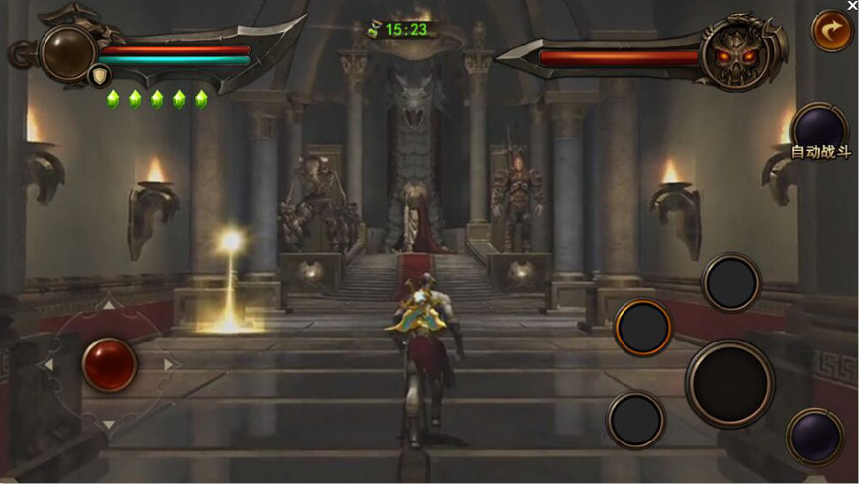
1
2
3
4
6
5
4
4
7
8
10
 | 1.摇杆区域
 |  | 1）在此区域慢速划动操作（手指未离开屏幕）会出现摇杆并控制主角移动。
 |  | 2）快速地划动（手指离开屏幕）可以控制主角朝划动方向闪避。

 | 移动键盘对应按键：按紧W,A,S,D
 | 翻滚键盘对应按键：双击W,A,S,D
 | 移动手柄对应按键：左虚拟摇杆（手柄以XBOX360为例）
 | 翻滚手柄对应按键：右虚拟摇杆

 | 2.格挡按钮
 |  | 1)在敌人攻击抬手的瞬间（0.8s)按下格挡按钮会触发格挡反击，使敌人进入一个较大的硬直。
 |  | 2)持续按住格挡可以防御敌人攻击的伤害，不免疫击退，消耗一定体力。
 |  | 3)防御成功时（包括格挡反击）再次按下格挡按钮触发QTE。

 | 键盘对应按键：数字键盘的“4”
 | 手柄对应按键： “LB”键

 | 3.普攻按钮
 |  | 1）连续点击普攻按钮，发动普攻连击。
 |  | 2）长按普攻按钮，发动挑飞攻击，并使主角跳起。

 | 键盘对应按键：数字键盘的“5”
 | 手柄对应按键： “B”键

 | 4.技能按钮
 |  | 1）对应3个主动技能的按钮。

9
 | 键盘对应按键：数字键盘的“1，2,3”
 | 手柄对应按键： “Y,X,A”键

 | 5.宝物技能按钮
 |  | 1）点击后发动当前装备的宝物的主动技能

 | 键盘对应按键：数字键盘的“7”
 | 手柄对应按键： “RT”键

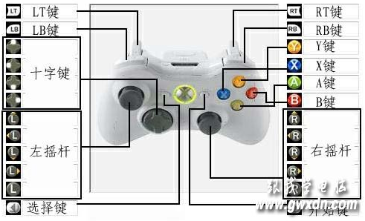
 | 6.自动战斗按钮
 |  | 1）点击后执行挂机逻辑控制主角
 |  | 挂机会自动移动寻敌、普通攻击、释放技能，但不会使用格挡、闪避、宝物技能、怒气爆发技能。

 | 键盘对应按键：数字键盘的“9”
 | 手柄对应按键： “选择”键

 | 7.怒气爆发按钮
 |  | 1）怒气蓄满之后点击图标的剑身区域即发动怒气爆发技能。

 | 键盘对应按键：数字键盘的“8”
 | 手柄对应按键： “LT”键

 | 8.切换武器
 |  | 1）在此区域点击或者左右滑动切换武器。左右滑动时，小图标跟随变化。

 | 键盘对应按键：键盘的“Q”和“E”
 | 手柄对应按键： 十字键“左”和“右”键

 | 9.QTE技能按钮
 |  | 1）对小怪按下此按钮发动小QTE技能，可以终结小怪
 |  | 2）精英与BOSS满足条件时，按下此按钮发动大QTE
 |  | 3）长按此按钮，发动针对小怪的冲撞技能、

 | 键盘对应按键：数字键盘的“6”
 | 手柄对应按键： “RB”

 | 10.暂停按钮
 |  | 1）点击后出现暂停窗口，在这里可以调整设置和退出关卡

 | 键盘对应按键：键盘的“R”
 | 手柄对应按键： “开始”键

